数量单
大货数量单

1.订单概况 | 客户 :FCT |  |  | 款号:J/X1Q1926W |  |  |  |  |  |  |  | 总数量: 13560 件

 |  |  |  |  |  |  |  |  | S | M | L | XL | 1X | 2X | 3X | 出货日期 | 总数
大身色 | 车线配色 | 颜色代码+英文箱嘪名 | DC号 | 款号 | FCT PO号 | 商店 | 包装 | 辅料/配比 | 1 | 2 | 2 | 1 | 2 | 2 | 2
白底粉花 | 待定 | G0107FC RIBBON TROPICAL FUSION CORAL | 154799 | J1Q1926W | 25206 | STOCK | 独色混码包装，1配比入1配比胶袋，4配比共24件/箱 | 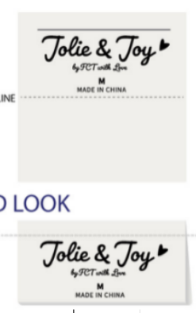 | 200 | 400 | 400 | 200 |  |  |  | 10/27NJ | 1200
白底彩花 | 待定 | F0458W GROVE STREET FLORAL WHIGHT PINK YELLOW | 154808 |  |  |  |  |  | 200 | 400 | 400 | 200 |  |  |  |  | 1200
白底水果格子 | 待定 | K0386 MAJORCA TILE BLUE MULTI | 154801 |  |  |  |  |  | 200 | 400 | 400 | 200 |  |  |  |  | 1200
蓝底贝壳 | 待定 | K0370 SHELLS | 154797 |  |  |  |  |  | 200 | 400 | 400 | 200 |  |  |  |  | 1200
白底粉花 | 待定 | G0107FC RIBBON TROPICAL FUSION CORAL | 154798 | J1Q1926W-RB | 25207 | RB | 独色混码包装，1件1独码胶袋，1配比入1配比胶袋，4配比共24件/箱 |  | 400 | 800 | 800 | 400 |  |  |  | 10/27NJ | 2400
白底彩花 | 待定 | F0458W GROVE STREET FLORAL WHIGHT PINK YELLOW | 154802 |  |  |  |  |  | 400 | 800 | 800 | 400 |  |  |  |  | 2400
白底水果格子 | 待定 | K0386 MAJORCA TILE BLUE MULTI | 154803 |  |  |  |  |  | 300 | 600 | 600 | 300 |  |  |  |  | 1800
白底粉花 | 待定 | G0107FC RIBBON TROPICAL FUSION CORAL | 154804 | X1Q1926W-RB | 25208 | RB |  |  |  |  |  |  | 240 | 240 | 240 | 10/27NJ | 720
白底彩花 | 待定 | F0458W GROVE STREET FLORAL WHIGHT PINK YELLOW | 154805 |  |  |  |  |  |  |  |  |  | 240 | 240 | 240 |  | 720
白底水果格子 | 待定 | K0386 MAJORCA TILE BLUE MULTI | 154806 |  |  |  |  |  |  |  |  |  | 240 | 240 | 240 |  | 720
 |  |  |  |  |  |  |  |  |  |  |  |  |  |  |  |  | 13560

